개요
개요

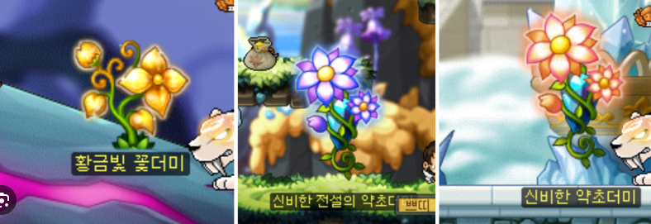
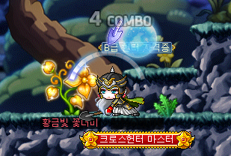

∙ 채집은 차를 제조하기 위한 채집물을 얻는 행위
∙ 플레이어는 찻집이 아닌 다른 맵에서 채집을 할 수 있음
∙ 맵들마다 고유의 채집물들이 존재
∙ 맵에 입장을 하면 맵의 특정 좌표에 채집할 수 있는 오브젝트(채집물) 출력
∙ 플레이어는 상호작용 키(키보드 E)를 눌러서 채집 가능
∙ 채집 시 미니게임 출력이 되고, 미니게임의 결과에 따라 채집물들을 얻을 수 있음

채집
채집 시스템

E
캐릭터
캐릭터

 | ∙ 플레이어가 맵 이동 후, 채집물 근처에 가면 상호작용 UI출력 ∙ 채집물은 맵의 특정 좌표에 출력 ∙ 한 맵에 특정 좌표가 여러개가 존재하며 이들 중 몇몇개만 랜덤하게 출력(특정좌표의 수와 랜덤 출력 수는 레벨디자인 이후에 확정) ∙ 상호작용 UI가 오브젝트 상단에 출력되며, 출력되고 나서 채집이 가능 ∙ 채집은 키보드 E 키를 눌러서 채집 ∙ 채집을 하면 채집물 하단에 미니게임 출력 ∙ 미니게임 결과에 따라 하나의 채집물에서 최소 1개이상, 7개 이하의 채집물을 얻을 수 있음 ∙ 채집된 채집물들은 습득한 양만큼 인벤토리에 저장 ∙ 채집을 하고 나면 해당 좌표에 위치했던 채집물 소거 ∙ 채집물이 소거되면 채집물이 재등장하기 전까지 상호작용 UI가 출력되지 않고, 채집, 미니게임을 할 수 없음 ∙ 채집물은 게임 시간으로 '아침'이 되면 재등장 (가능하면 채집한 후 세번의 시간이 지나면 출력-> 저녁에 채집을 하면 다음날 아침 - 다음날 점심 - 다음날 저녁 이후 다다음날 아침에 등장) ∙ 채집 상호작용 이후 미니게임 출력 시, 미니게임 GUI가 등장하고 나서 캐릭터는 이동할 수 없음

미니게임
채집 미니게임 시스템

캐릭터

7.0

∙ 채집 시 채집물 기준 하단 정중앙에 미니게임 GUI 출력 ∙ 미니게임 출력 시 캐릭터는 이동할 수 없고, 다른 행동을 할 수 없음 ∙ 미니게임 출력 시 상호작용 UI는 소거 ∙ 미니게임은 타이밍 맞추기로 진행 ∙ 눈금표가 있는 프로그레시브 바 GUI가 출력이 되고 GUI 우측에는 타이머(7초) 출력 ∙ GUI 좌측 내부에 막대 출력(미니게임 시작 시 디폴트) ∙ 막대는 GUI의 좌우 밖으로 나갈 수 없음 ∙ Spacebar(스페이스 바)를 누를 때마다 막대가 우측으로 이동하면서 프로그레시바의 색이 채워짐(리소스 사용할 예정) ∙ 프로그레시브 바가 얼마나 채워졌는지에 따라 습득량이 상이 ∙ 최대 30번까지 스페이스바를 누를 수 있음 (한번 누르때마다 3.3%씩 차지함) ∙ 채집물은 최소 0개에서 최대 7개까지 습득 가능 ∙ 채집물은 인벤토리에 저장이 된다 ∙ 타이머가 0이되면 즉시 미니게임 GUI 소거 및 미니게임 종료 ∙ 회색부분의 범위는 1~10번 클릭, 노란부분의 범위는 11~24클릭, 초록 부분의 범위는 25~30클릭 ∙ 스페이스바를 누르지 않았을 경우, 0개 습득 ∙ 스페이스 바를 1~10번 클릭한 경우, 1~2개까지 랜덤으로 습득 ∙ 스페이스 바를 11~24번 클릭한 경우, 3~5개까지 랜덤으로 습득 ∙ 스페이스 바를 25~30번 클릭한 경우, 6~7개까지 랜덤으로 습득 ∙ 타이머가 0이되면 채집물 오브젝트 레이어 앞에 이펙트 1초동안 출력(이펙트는 2차 프로토타입때 만들예정) ∙ 0개 습득의 경우 이펙트를 출력하지 않고 채집물만 소거된다. ∙ 미니게임 GUI가 소거되면 캐릭터는 이동이 가능하고 다른 행동이 가능

플로우
플로우

플레이어가 채집물 근처에 갔는가?
미니 게임 GUI 채집물 하단에 출력
스페이스 바를 눌렀는가?
YES
채집물 상단에 UI출력
상호작용 키 프레스
YES
프로그레시브 바가 채워짐
채워진 양에 따라 채집물 습득
채집물 인벤토리에 저장
채집물 출력
채집물 소거
미니게임 GUI 우측에 타이머 출력(7초)

NO
NO
NO
변화 없음
채집물 습득X
변화 없음
소거 후 1일이 지났는가?

YES

스페이스바 및 마우스 클릭 활성화

